Meses

 | 1. Utilizando las funciones BurcarV y Coincidir hallar la venta más alta y el mes en el cual se dio.
 | 2. Repetir el proceso con el sueldo menor.

Num | MES | VENTA | Num | MES | MAYOR VENTA
1 | Enero | 120,000
2 | Febrero | 120,234
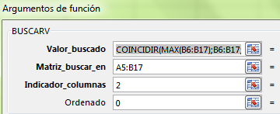
3 | Marzo | 90,213
4 | Abril | 100,500
5 | Mayo | 50,254
6 | Junio | 64,235
7 | Julio | 64,235
8 | Agosto | 70,000
9 | Septiembre | 80,230
10 | Octubre | 110,230
11 | Noviembre | 132,740
12 | Diciembre | 140,235

Sueldos
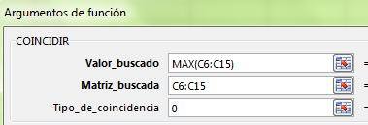
 | 1. Aplicar la función MAX dentro del campo Valor_buscado de la función coincidir en la celda E6.
 | 2. Mediante la función BuscarV aplicadas en las celdas F6 y G6, obtener el nombre del empleado con el sueldo mayor.

Num | Nombre | Sueldo | Num | Nombre | Sueldo mayor
1 | Alberto | $ 750,000
2 | Alfonso | $ 650,000
3 | Timoteo | $ 1,200,000 | Num | Nombre | Sueldo menor
4 | Humberto | $ 900,000
5 | Ernesto | $ 900,500
6 | Carlos | $ 2,600,000
7 | Clara | $ 1,700,000
8 | Erika | $ 550,000
9 | Tomas | $ 1,000,000
10 | Marta | $ 600,000

Libros
 | Mes: |  |  |  |  | Ventas:
 | Libro:

1. Mediante Validación de datos permitir seleccionar los libros de la columna A en la celda C2, realizar el mismo procedimiento con los meses en la celda C1.
2. En la celda que se encuentra al frente de ventas realizar una función Coindicir y luego BuscarV para que al seleccionar un mes o un libro determinado miestre las ventas correspondientes.
3. Aplica formato condicional a la tabla para que muestre en rojo los datos que coinciden con el mes, libro y ventas seleccionados en la parte superior (celdas verdes).
Cantidad de ventas
LIBROS | Enero | Febrero | Marzo | Abril | Mayo
Bajo la misma estrella | 105 | 242 | 434 | 234 | 154
El principito | 385 | 156 | 241 | 289 | 50
La chica del dragón tatuado | 378 | 254 | 179 | 434 | 185
Juegos del Hambre | 261 | 315 | 312 | 154 | 250
Divergente | 401 | 407 | 209 | 57 | 154
Cincuenta sombras de Grey | 249 | 64 | 384 | 275 | 80
Orgullo y prejuicio | 308 | 334 | 245 | 197 | 411
Juego de tronos | 300 | 329 | 137 | 454 | 77
Flores en el ático | 499 | 369 | 194 | 164 | 306

